Лист1
ID

 | Ошибка 1 | Ошибка 2
Заголовок | Отображается неограниченное колличество символов в приветсвии после их добавления | В графе ИМЯ отображаются цифры и другие символы в приветствии после их добавления (например: -; +)
Описание | В форме отсутствуют критерии ввода имени из-за чего можно ввести бесконечное колличество символов, в следствии чего строка будет продолжаться по горизонтале | В форме отсутствуют критерии ввода имени из-за чего можно ввести любой символ или цифру
Шаги воспроизведения | 1. Перейти по ссылке https://lm.skillbox.cc/qa_tester/module01/ 2. Ввести в поле "имя" любой символ множетво раз (начиная от 50) 3. Нажать кнопку ВВОД | 1. Перейти по ссылке https://lm.skillbox.cc/qa_tester/module01/ 2. Ввести в поле "имя" любой символ или цифру 3. Нажать кнопку ВВОД
Фактический результат | Если ввести неограниченное колличество символов в графе ИМЯ, то строка не переносится вниз, а продолжается по горизонтали. | В приветствии под формой отображаются различные символы и цифры
Ожидаемый результат | В приветствии под формой можно ввести ограниченное колличество символов. | В приветствии под формой не отображаются цифры и символы не имеющие принадлежности к имени
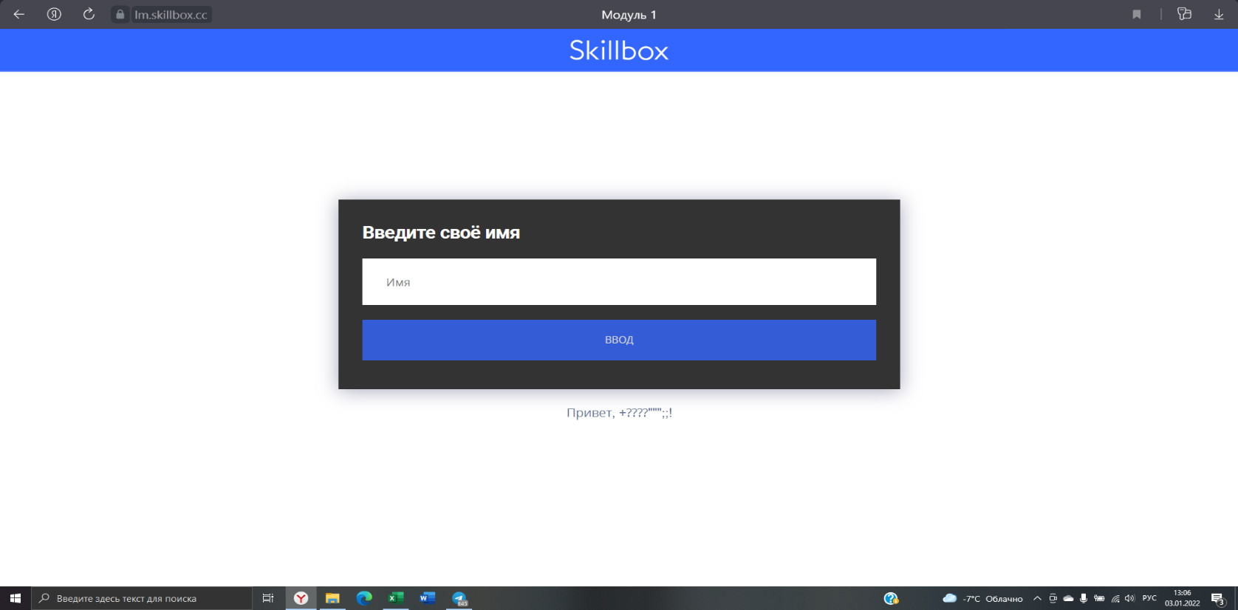
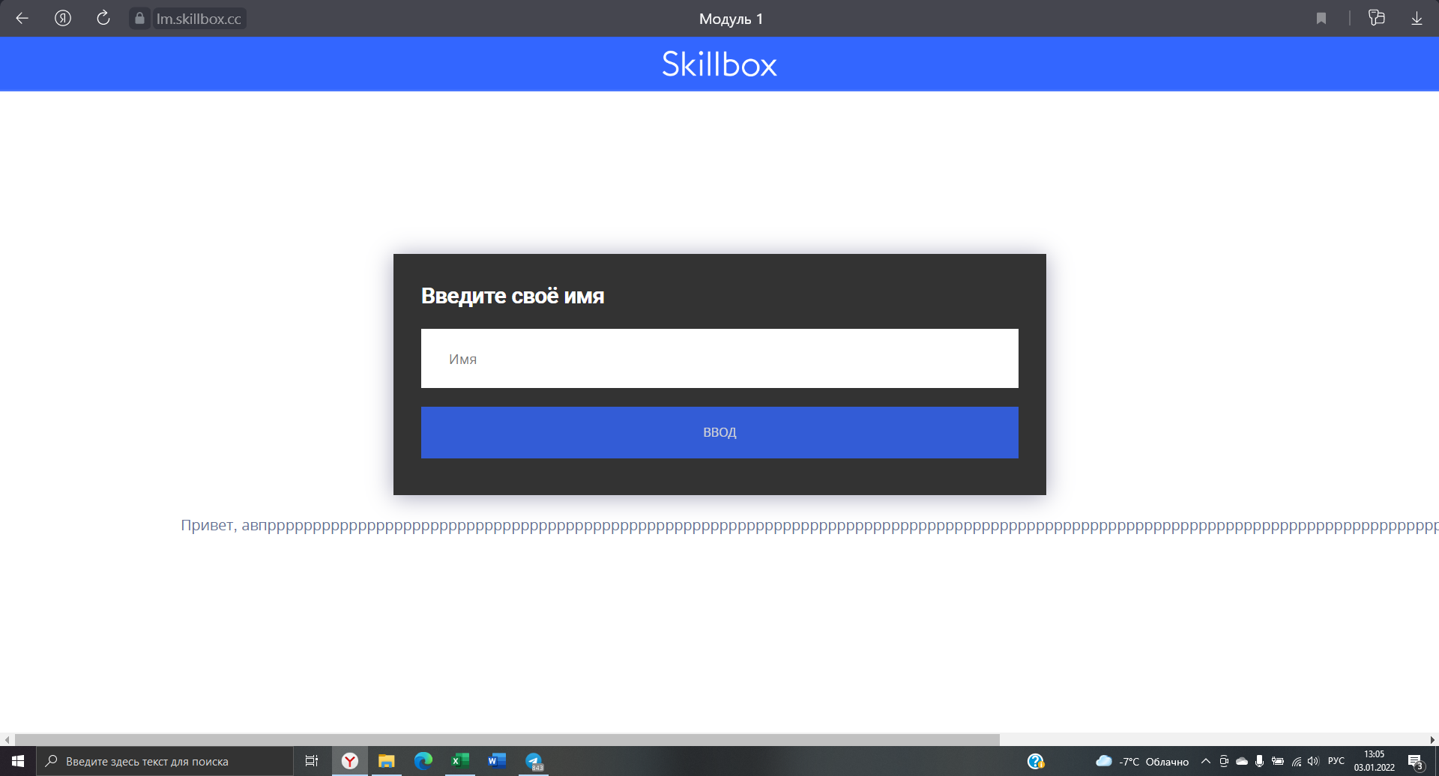
Дополнительная информация

